Titel

Statistischer Bericht
Pflegestatistik - Pflege im Rahmen der Pflegeversicherung
2023
EVAS-Nummern
22411, 22412, 22421
Ergänzung zur Datenbank
GENESIS-Online
Die Datenbank des Statistischen Bundesamtes

Erschienen am 18. Dezember 2024
Ende des Titelblatts.

GENESIS-Online
zur Inhaltsübersicht
Übersicht GENESIS-Online
Für den Bereich der Pflegestatistik sind in GENESIS-Online folgende Abrufmöglichkeiten gegeben:
Code | Inhalt | Zeitraum
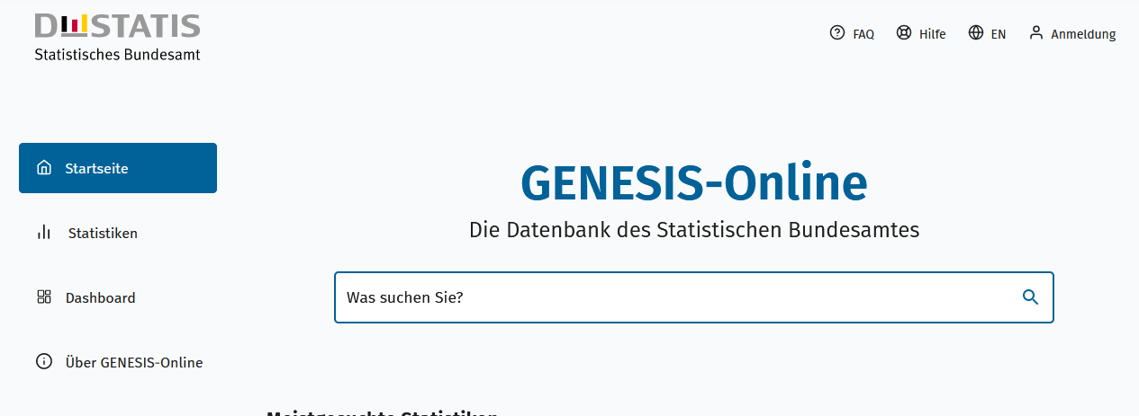
Geben Sie den Code
(z. B. 22421-0001) in das Suchfenster der Datenbank GENESIS-Online ein.
22421-0001 | Pflegebedürftige: Deutschland, Stichtag, Geschlecht, Altersgruppen, Art der Versorgung von Pflegebedürftigen | Zweijährlich ab 1999
22421-0002 | Pflegebedürftige: Deutschland, Stichtag, Pflegestufe/Pflegegrad | Zweijährlich ab 2017
22421-0003 | Pflegequote: Deutschland, Stichtag, Geschlecht, Altersgruppen | Zweijährlich ab 1999
22421-0010 | Pflegebedürftige: Bundesländer, Stichtag, Geschlecht, Altersgruppen, Art der Versorgung von Pflegebedürftigen | Zweijährlich ab 2017
22421-0011 | Pflegebedürftige: Bundesländer, Stichtag, Pflegegrad | Zweijährlich ab 2017
22421-0012 | Pflegequote: Bundesländer, Stichtag, Geschlecht, Altersgruppen | Zweijährlich ab 2017
22411-0001 | Ambulante Dienste, Pflegebedürftige: Deutschland, Stichtag, Träger | Zweijährlich ab 1999
22411-0002 | Pflegebedürftige (ambulant): Deutschland, Stichtag, Pflegestufe/Pflegegrad | Zweijährlich ab 2017
22411-0003 | Pflegebedürftige (ambulant): Deutschland, Stichtag, Geschlecht, Altersgruppen | Zweijährlich ab 1999
22411-0004 | Personal der ambulanten Pflegeeinrichtungen: Deutschland, Stichtag, Beschäftigungsverhältnis | Zweijährlich ab 1999
22411-0005 | Personal der ambulanten Pflegeeinrichtungen: Deutschland, Stichtag, Geschlecht, Überwiegender Tätigkeitsbereich | Zweijährlich ab 1999
22411-0006 | Personal der ambulanten Pflegeeinrichtungen: Deutschland, Stichtag, Altersgruppen | Zweijährlich ab 2013
22411-0010 | Ambulante Dienste, Pflegebedürftige: Bundesländer, Stichtag, Träger | Zweijährlich ab 2017
22411-0011 | Pflegebedürftige (ambulant): Bundesländer, Stichtag, Pflegegrad | Zweijährlich ab 2017
22411-0012 | Pflegebedürftige (ambulant): Bundesländer, Stichtag, Geschlecht, Altersgruppen | Zweijährlich ab 2017
22411-0013 | Personal in ambulanten Pflegeeinrichtungen: Bundesländer, Stichtag, Beschäftigungsverhältnis | Zweijährlich ab 2017
22411-0014 | Personal in ambulanten Pflegeeinrichtungen: Bundesländer, Stichtag, Geschlecht, Überwiegender Tätigkeitsbereich | Zweijährlich ab 2017
22411-0015 | Personal in ambulanten Pflegeeinrichtungen: Bundesländer, Stichtag, Altersgruppen | Zweijährlich ab 2017
22412-0001 | Pflegeheime, Verfügbare Plätze, Pflegebedürftige: Deutschland, Stichtag, Art der Pflegeleistung | Zweijährlich ab 1999
22412-0002 | Pflegeheime, Verfügbare Plätze: Deutschland, Stichtag, Träger | Zweijährlich ab 1999
22412-0003 | Pflegebedürftige (stationär): Deutschland, Stichtag, Pflegestufe/Pflegegrad | Zweijährlich ab 2017
22412-0004 | Pflegebedürftige (stationär): Deutschland, Stichtag, Geschlecht, Altersgruppen | Zweijährlich ab 1999
22412-0005 | Personal der stationären Pflegeeinrichtungen: Deutschland, Stichtag, Beschäftigungsverhältnis | Zweijährlich ab 1999
22412-0006 | Personal der stationären Pflegeeinrichtungen: Deutschland, Stichtag, Geschlecht, Überwiegender Tätigkeitsbereich | Zweijährlich ab 1999
22412-0007 | Personal der stationären Pflegeeinrichtungen: Deutschland, Stichtag, Altersgruppen | Zweijährlich ab 2013
22412-0010 | Pflegeheime, Verfügbare Plätze, Pflegebedürftige: Bundesländer, Stichtag, Art der Pflegeleistung | Zweijährlich ab 2017
22412-0011 | Pflegeheime, Verfügbare Plätze: Bundesländer, Stichtag, Träger | Zweijährlich ab 2017
22412-0012 | Pflegebedürftige (stationär): Bundesländer, Stichtag, Pflegegrad | Zweijährlich ab 2017
22412-0013 | Pflegebedürftige (stationär): Bundesländer, Stichtag, Geschlecht, Altersgruppen | Zweijährlich ab 2017
22412-0014 | Personal der stationären Pflegeeinrichtungen: Bundesländer, Stichtag, Beschäftigungsverhältnis | Zweijährlich ab 2017
22412-0015 | Personal der stationären Pflegeeinrichtungen: Bundesländer, Stichtag, Geschlecht, Überwiegender Tätigkeitsbereich | Zweijährlich ab 2017
22412-0016 | Personal der stationären Pflegeeinrichtungen: Bundesländer, Stichtag, Altersgruppen | Zweijährlich ab 2017
Ende der Übersicht der GENESIS-Online-Tabellen.

